進捗管理表（記入例）
プロジェクト名： |  | 〇〇〇システム構築 |  |  |  |  |  |  |  | 基準日 | 2022-10-10
 |  |  |  |  |  |  |  |  |  |  |  |  | 10月 |  |  |  |  |  |  |  |  |  |  |  |  |  |  |  |  |  |  |  |  |  |  |  |  |  |  |  |  |  |  | 11月 |  |  |  |  |  |  |  |  |  |  |  |  |  |  |  |  |  |  |  |  |  |  |  |  |  |  |  |  |  | 12月 |  |  |  |  |  |  |  |  |  |  |  |  |  |  |  |  |  |  |  |  |  |  |  |  |  |  |  |  |  |  | 1月 |  |  |  |  |  |  |  |  |  |  |  |  |  |  |  |  |  |  |  |  |  |  |  |  |  |  |  |  |  |  | 2月 |  |  |  |  |  |  |  |  |  |  |  |  |  |  |  |  |  |  |  |  |  |  |  |  |  |  |  | 3月 |  |  |  |  |  |  |  |  |  |  |  |  |  |  |  |  |  |  |  |  |  |  |  |  |  |  |  |  |  |  | 4月 |  |  |  |  |  |  |  |  |  |  |  |  |  |  |  |  |  |  |  |  |  |  |  |  |  |  |  |  |  | 5月
No | 工程 | タスク |  |  | 担当者 | ステータス | 計画 |  |  | 実績 |  |  | 1 | 2 | 3 | 4 | 5 | 6 | 7 | 8 | 9 | 10 | 11 | 12 | 13 | 14 | 15 | 16 | 17 | 18 | 19 | 20 | 21 | 22 | 23 | 24 | 25 | 26 | 27 | 28 | 29 | 30 | 31 | 1 | 2 | 3 | 4 | 5 | 6 | 7 | 8 | 9 | 10 | 11 | 12 | 13 | 14 | 15 | 16 | 17 | 18 | 19 | 20 | 21 | 22 | 23 | 24 | 25 | 26 | 27 | 28 | 29 | 30 | 1 | 2 | 3 | 4 | 5 | 6 | 7 | 8 | 9 | 10 | 11 | 12 | 13 | 14 | 15 | 16 | 17 | 18 | 19 | 20 | 21 | 22 | 23 | 24 | 25 | 26 | 27 | 28 | 29 | 30 | 31 | 1 | 2 | 3 | 4 | 5 | 6 | 7 | 8 | 9 | 10 | 11 | 12 | 13 | 14 | 15 | 16 | 17 | 18 | 19 | 20 | 21 | 22 | 23 | 24 | 25 | 26 | 27 | 28 | 29 | 30 | 31 | 1 | 2 | 3 | 4 | 5 | 6 | 7 | 8 | 9 | 10 | 11 | 12 | 13 | 14 | 15 | 16 | 17 | 18 | 19 | 20 | 21 | 22 | 23 | 24 | 25 | 26 | 27 | 28 | 1 | 2 | 3 | 4 | 5 | 6 | 7 | 8 | 9 | 10 | 11 | 12 | 13 | 14 | 15 | 16 | 17 | 18 | 19 | 20 | 21 | 22 | 23 | 24 | 25 | 26 | 27 | 28 | 29 | 30 | 31 | 1 | 2 | 3 | 4 | 5 | 6 | 7 | 8 | 9 | 10 | 11 | 12 | 13 | 14 | 15 | 16 | 17 | 18 | 19 | 20 | 21 | 22 | 23 | 24 | 25 | 26 | 27 | 28 | 29 | 30 | 1 | 2 | 3 | 4 | 5 | 6 | 7 | 8 | 9 | 10 | 11 | 12 | 13 | 14 | 15 | 16 | 17 | 18 | 19 | 20 | 21 | 22 | 23 | 24 | 25 | 26 | 27 | 28 | 29 | 30
 |  |  |  |  |  |  | 開始日 | 終了日 | 作業工数 | 開始日 | 終了日 | 作業工数 | 土 | 日 | 月 | 火 | 水 | 木 | 金 | 土 | 日 | 月 | 火 | 水 | 木 | 金 | 土 | 日 | 月 | 火 | 水 | 木 | 金 | 土 | 日 | 月 | 火 | 水 | 木 | 金 | 土 | 日 | 月 | 火 | 水 | 木 | 金 | 土 | 日 | 月 | 火 | 水 | 木 | 金 | 土 | 日 | 月 | 火 | 水 | 木 | 金 | 土 | 日 | 月 | 火 | 水 | 木 | 金 | 土 | 日 | 月 | 火 | 水 | 木 | 金 | 土 | 日 | 月 | 火 | 水 | 木 | 金 | 土 | 日 | 月 | 火 | 水 | 木 | 金 | 土 | 日 | 月 | 火 | 水 | 木 | 金 | 土 | 日 | 月 | 火 | 水 | 木 | 金 | 土 | 日 | 月 | 火 | 水 | 木 | 金 | 土 | 日 | 月 | 火 | 水 | 木 | 金 | 土 | 日 | 月 | 火 | 水 | 木 | 金 | 土 | 日 | 月 | 火 | 水 | 木 | 金 | 土 | 日 | 月 | 火 | 水 | 木 | 金 | 土 | 日 | 月 | 火 | 水 | 木 | 金 | 土 | 日 | 月 | 火 | 水 | 木 | 金 | 土 | 日 | 月 | 火 | 水 | 木 | 金 | 土 | 日 | 月 | 火 | 水 | 木 | 金 | 土 | 日 | 月 | 火 | 水 | 木 | 金 | 土 | 日 | 月 | 火 | 水 | 木 | 金 | 土 | 日 | 月 | 火 | 水 | 木 | 金 | 土 | 日 | 月 | 火 | 水 | 木 | 金 | 土 | 日 | 月 | 火 | 水 | 木 | 金 | 土 | 日 | 月 | 火 | 水 | 木 | 金 | 土 | 日 | 月 | 火 | 水 | 木 | 金 | 土 | 日 | 月 | 火 | 水 | 木 | 金 | 土 | 日 | 月 | 火 | 水 | 木 | 金 | 土 | 日 | 月 | 火 | 水 | 木 | 金 | 土 | 日 | 月 | 火 | 水 | 木 | 金 | 土 | 日 | 月 | 火 | 水 | 木 | 金 | 土 | 日 | 月 | 火
1 | 基本設計
2 |  | 画面設計
3 |  |  | 〇〇〇検索画面
4 |  |  |  | 機能説明 | Aさん | 完了 | 2022-10-03 | 2022-10-04 | 16 | 2022-10-03 | 2022-10-04 | 15
作業工数は人日、人時など管理しやすい単位で設定してよい
5 |  |  |  | 画面レイアウト | Aさん | 着手中 | 2022-10-05 | 2022-10-11 | 32 | 2022-10-05
6 |  |  |  | チェック仕様 | Aさん | 未 | 2022-10-12 | 2022-10-12 | 8
計画の「開始日～終了日」を入力すると、
その期間の色が付きます。
7 |  |  |  | I／F仕様書 | Aさん | 未 | 2022-10-13 | 2022-10-14 | 16
8
11 |  |  | 〇〇〇登録画面
12 |  |  |  | 機能説明 | Bさん | 着手中 | 2022-10-04 | 2022-10-07 | 32 | 2022-10-04
13 |  |  |  | 画面レイアウト | Bさん | 未 | 2022-10-11 | 2022-10-17 | 40
14 |  |  |  | チェック仕様 | Bさん | 未 | 2022-10-18 | 2022-10-20 | 24
基準日と比較して、計画終了日を過ぎても実績の終了日が入っていない場合は遅延となるため黄色で強調します。
ただし、ステータスが「完了」「保留」「取下げ」の場合は黄色になりません。
15 |  |  |  | I／F仕様書 | Bさん | 未 | 2022-10-21 | 2022-10-21 | 8

行を追加する場合は行挿入してください。

記入例

シート「setting」のスケジュール開始日を変更すると、スケジュールのガントチャートの開始日付が変更されます。

土日、祝日は自動で色付けします。
祝日の設定もシート「setting」に入力すると自動反映します。

 | シート「setting」
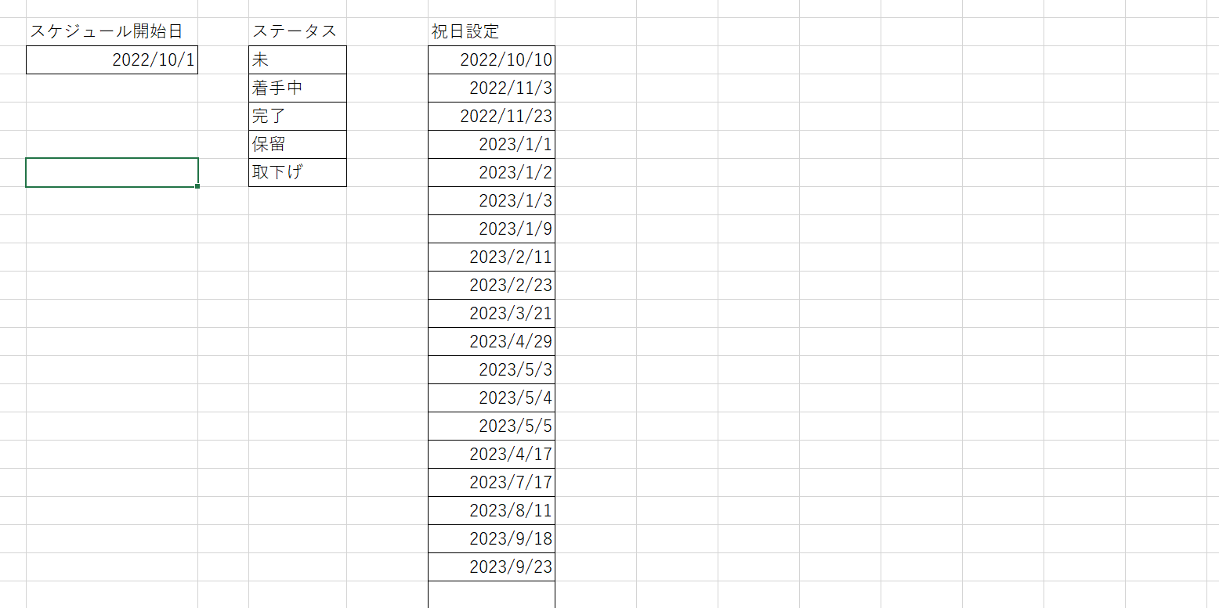

＜土日祝日の色を変更する場合＞
セル「O7」より右にカーソルをあてて条件付き書式ルールを開きます。
以下の書式で設定されている色を変更すればスケジュール表の色も変更できます。
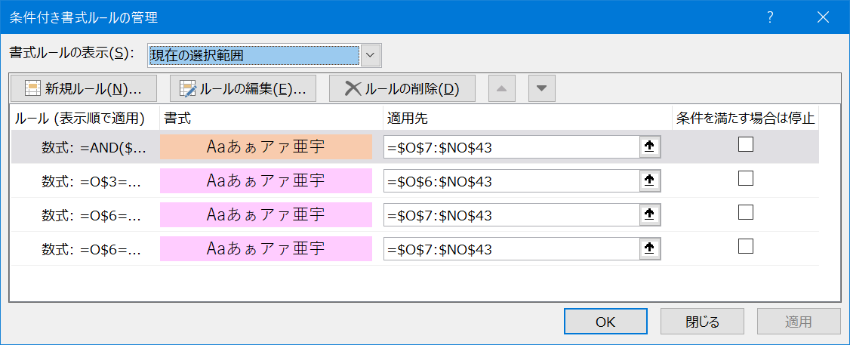

祝日

土曜

日曜

